Model
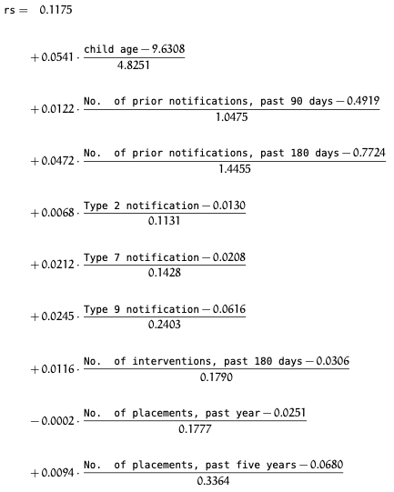

Led i DSS modellen
Nulværdi | 0.1175
Led 1 | 0.093837168142
Led 2 | -0.0057290501193
Led 3 | -0.02522122449
Led 4 | -0.0007816091954
Led 5 | -0.0030879551821
Led 6 | -0.0062804827299
Led 7 | -0.0019830167598
Led 8 | 2.8249859313E-05
Led 9 | -0.0019001189061
Total | 0.16638196062

